HU001


HU002
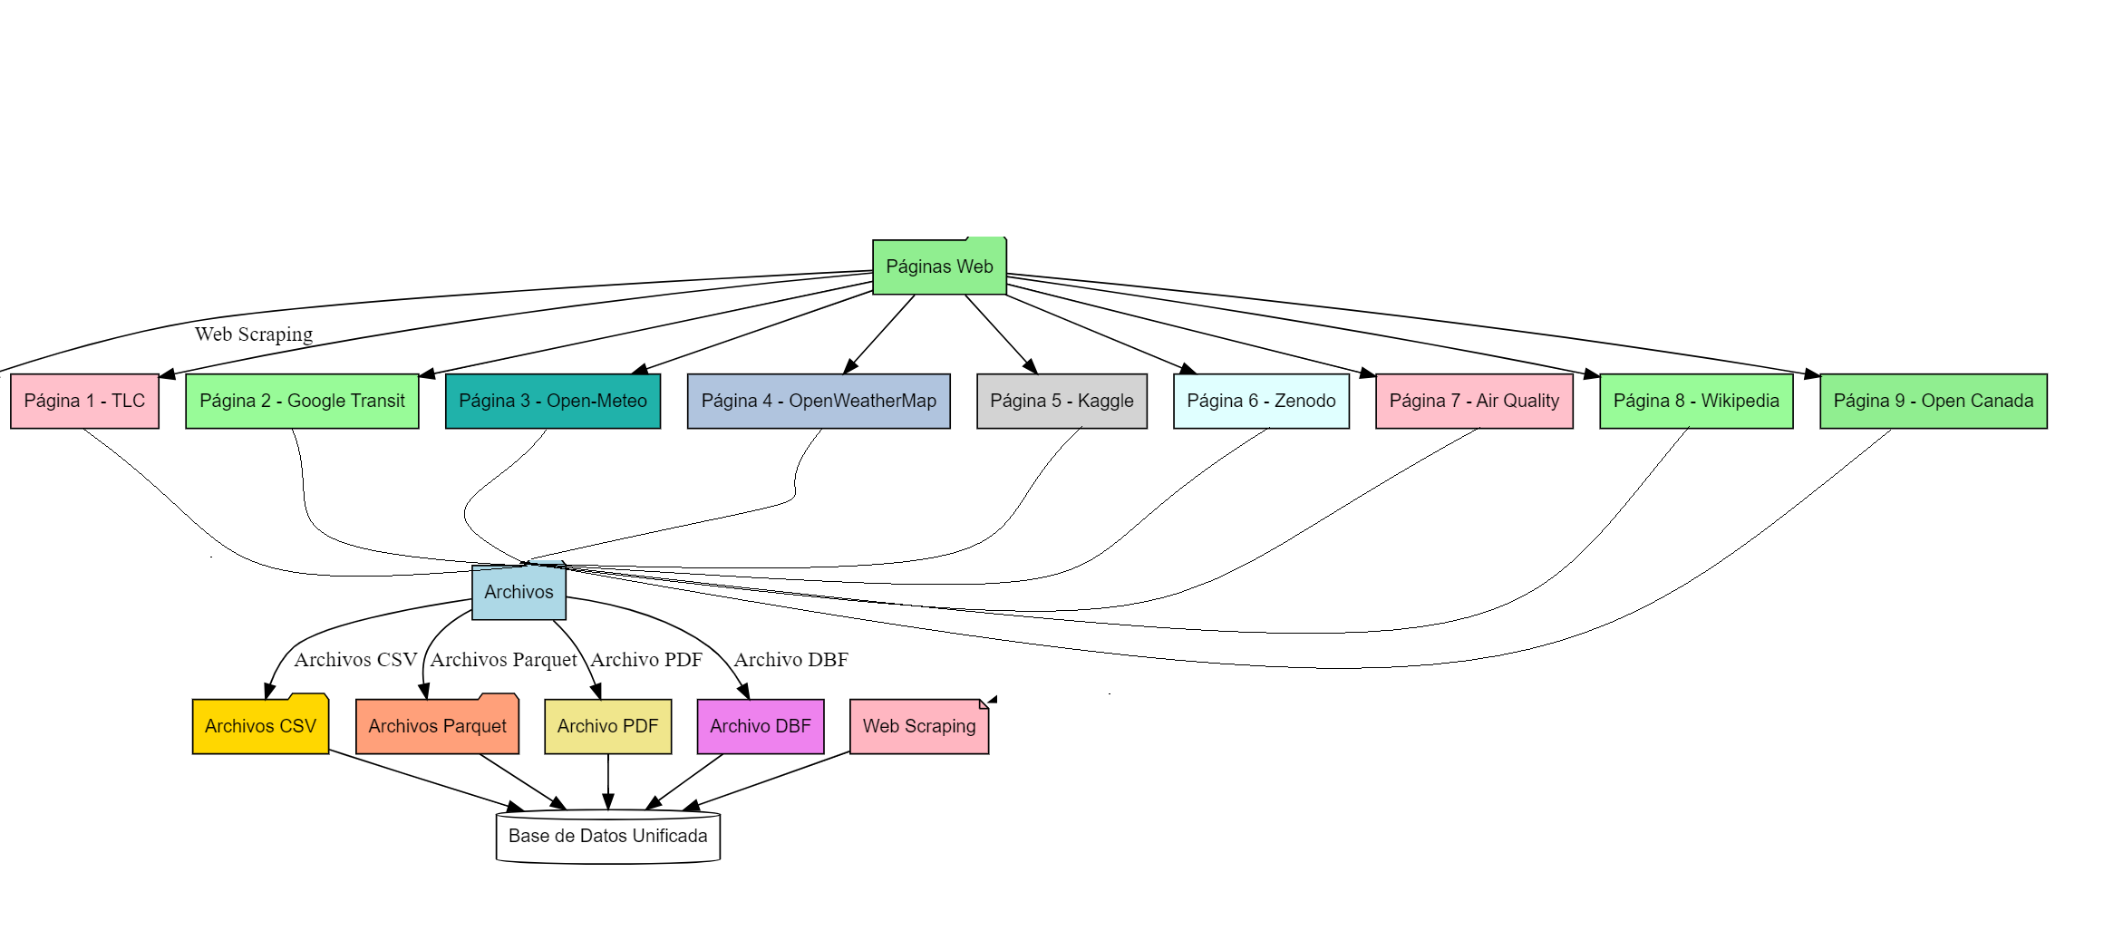

HU003
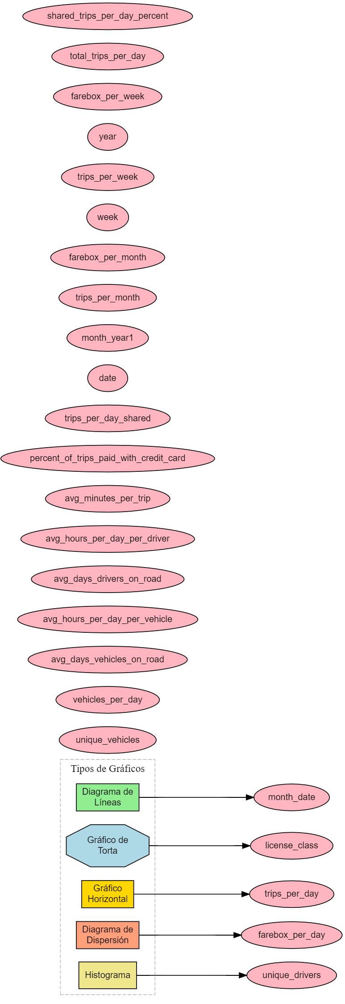

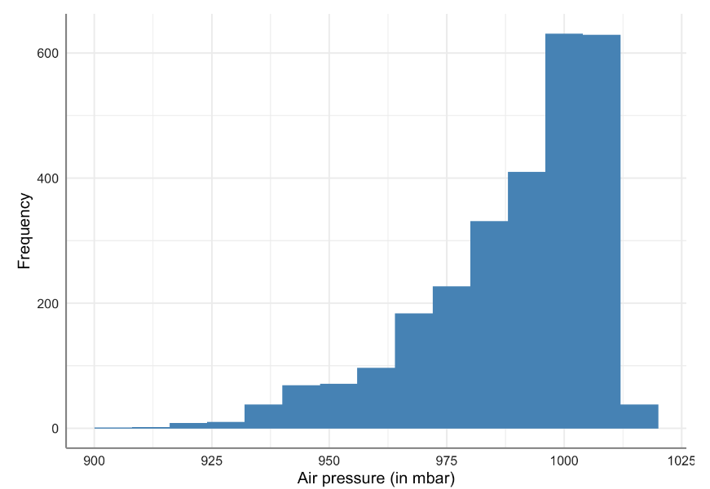

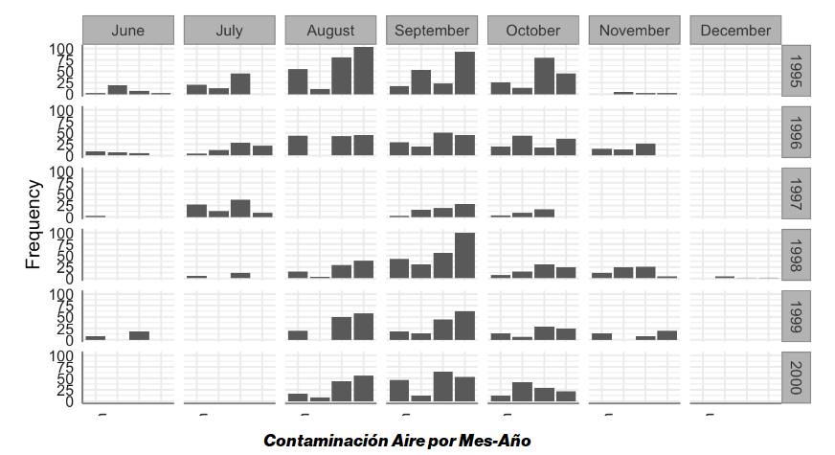

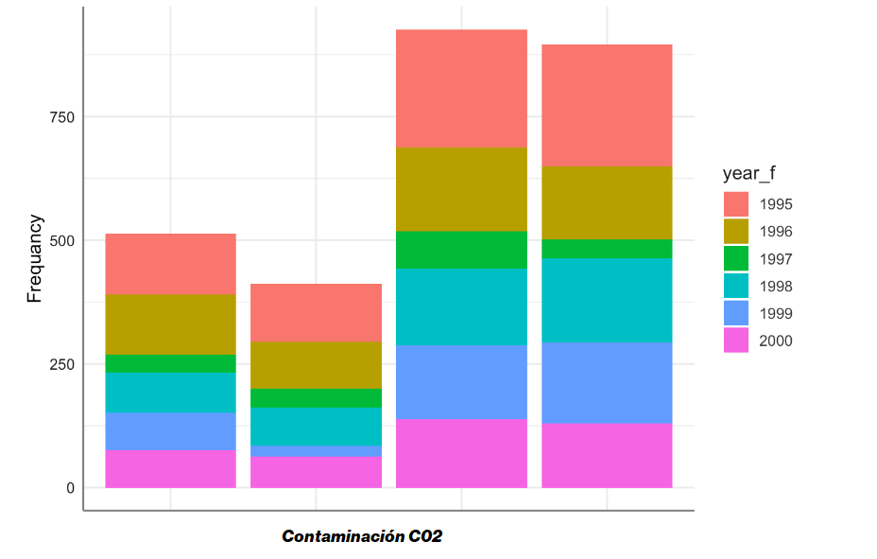

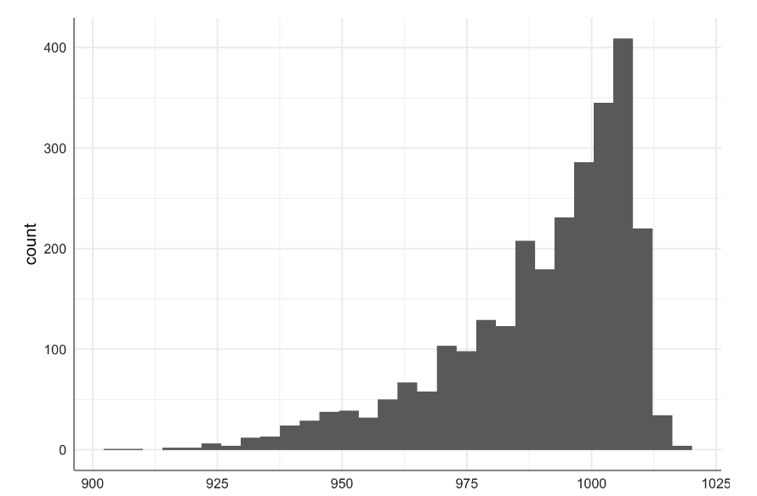

HU004
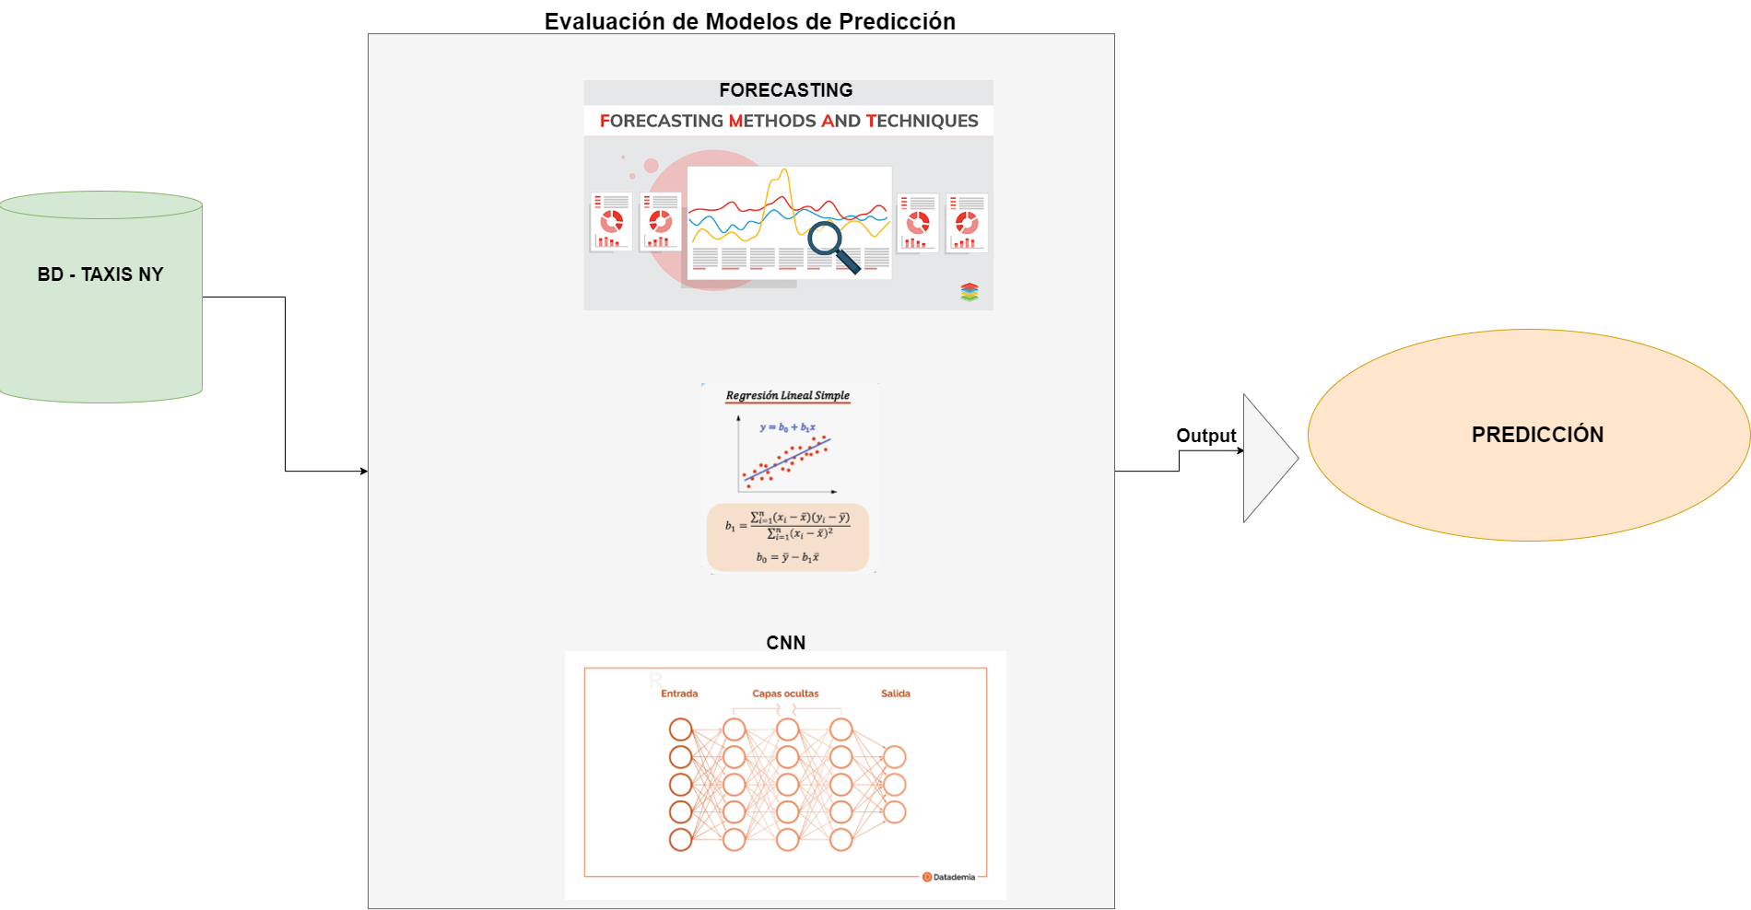

HU005
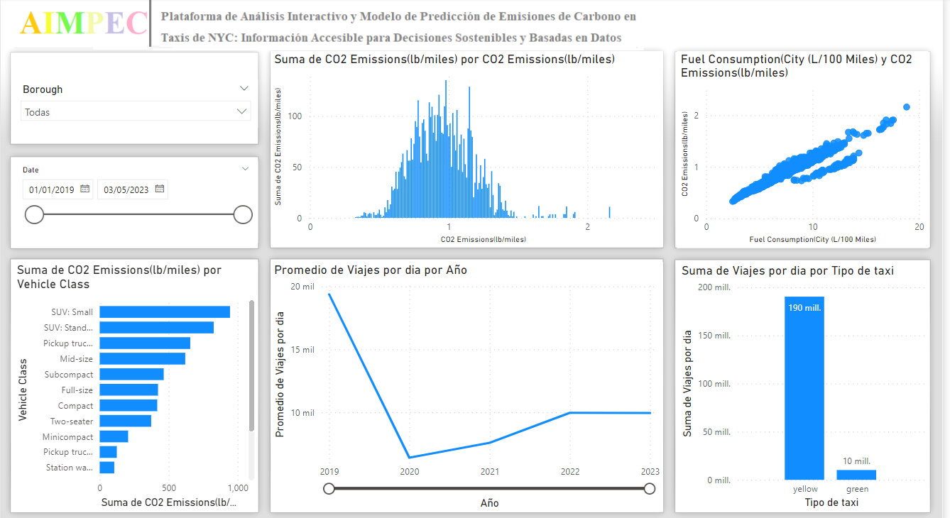

HU006
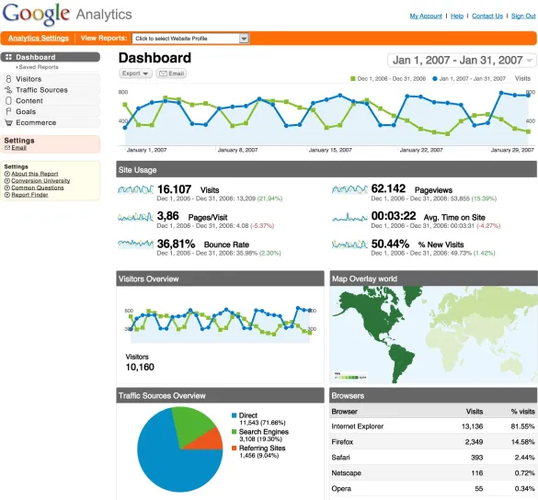

HU007
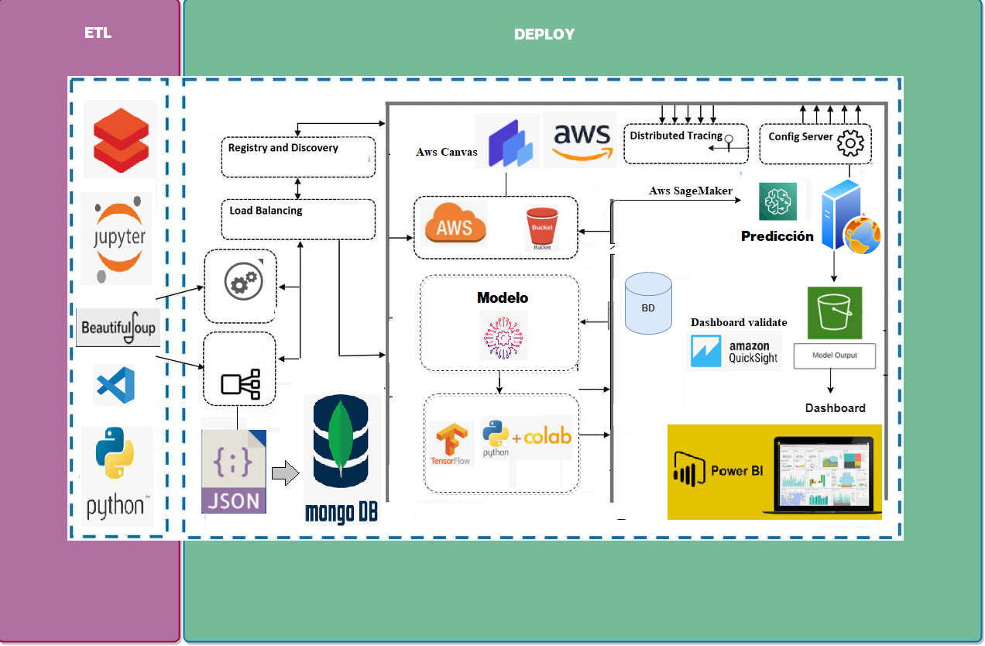

Dimensión-Esfuerzo

STORY POINT
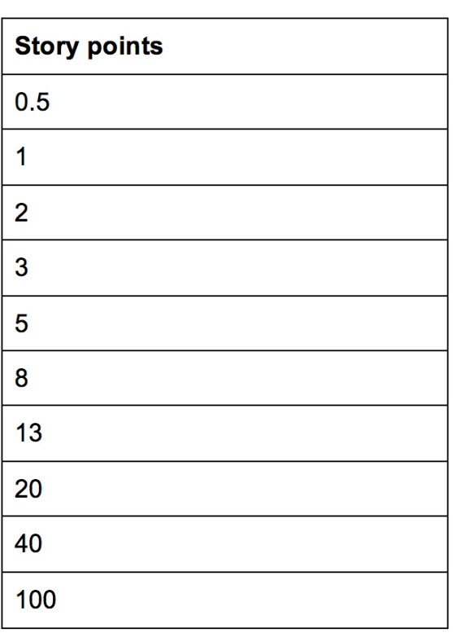
 | Codigo | Historias de usuario | Dimensión estimada |  |  |  |  | Dimensión Real
 |  |  | David H. | Leandro J. | Pedro O. | Ilbert A. | Juliana C.
 | HU001 | Limpieza de datos | 80 | 90 | 100 | 80 | 90 | 88
 | HU002 | Integración de datos | 60 | 70 | 60 | 75 | 85 | 70
 | HU003 | Análisis exploratorio de datos | 50 | 40 | 30 | 55 | 35 | 42
 | HU004 | Modelo de predicción | 60 | 85 | 70 | 60 | 60 | 67
 | HU005 | Desarrollo de Dashboard | 45 | 65 | 55 | 50 | 40 | 51
 | HU006 | Validación de Dashboard | 45 | 60 | 50 | 40 | 55 | 50
 | HU007 | Despliegue en la nube | 50 | 70 | 80 | 40 | 85 | 65

20-40-100 :Complejidad grande

